List1
Běh o velikonočního beránka aneb běh intelektuálů (2,7 km) - 9. 4. 2022

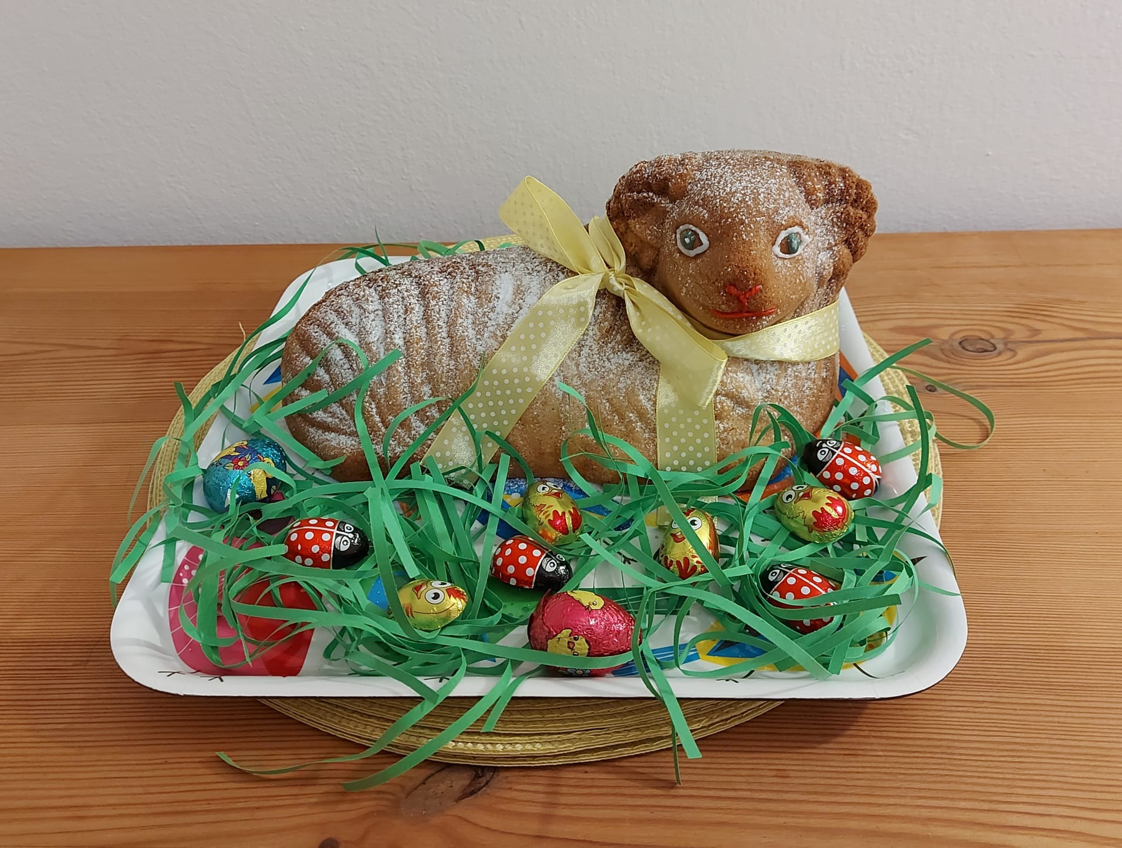

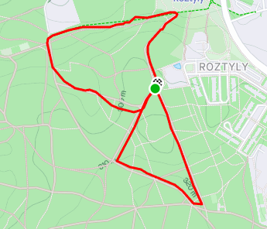

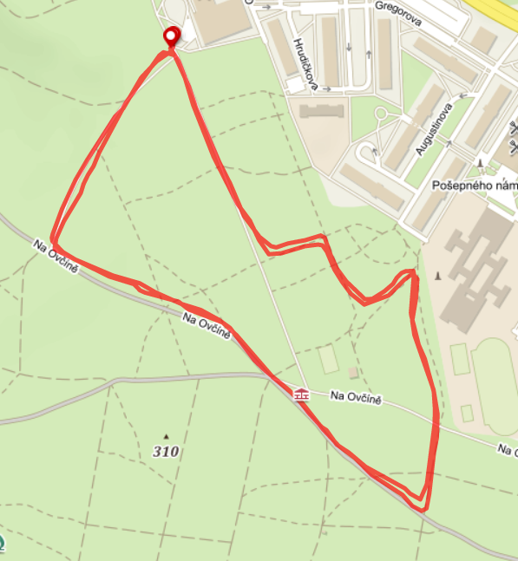

Ženy
40 - 49:
1. | Soukupová | Simona | 0:17:19
Do 39:
1. | Šugová | Naděžda | 0:13:20
2. | Křenová | Monika | 0:14:24

Muži
Nad 80:
1. | Šlechta | Petr | 0:28:09

70 - 79:
1. | Paukert | Milan | 0:18:59
2. | Dlabač | Ladislav | 0:26:44
3. | Sedlák | Boris | 0:27:54
4. | Přibyl | Oldřich | 0:28:43
5. | Moch | Ivan | 0:30:45

60 - 69:
1. | Roubík | František | 0:13:09
2. | Rožánek | Vladimír | 0:16:46
3. | Adámek | Petr | 0:19:30

50 - 59:
1. | Štěpánek | Petr | 0:13:04
2. | Rada | Petr | 0:13:13
3. | Aldorf | Luboš | 0:16:33

40 - 49:
1. | Rataj | Jan | 0:23:01

Do 39:
1. | Láska | Vojtěch | 0:11:57

